关系图
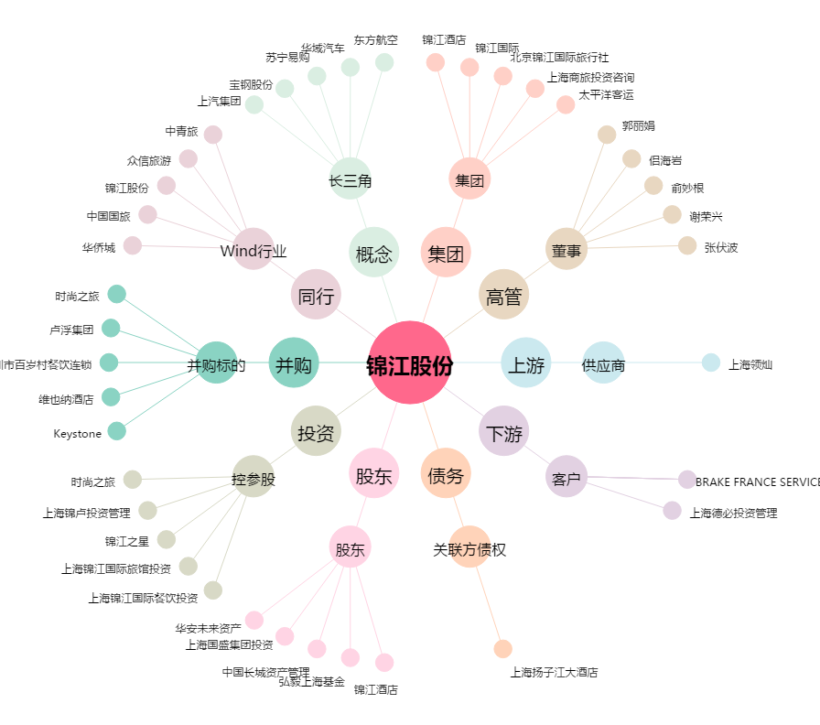
锦江股份[600754.SH] - 关系概览图

